List1
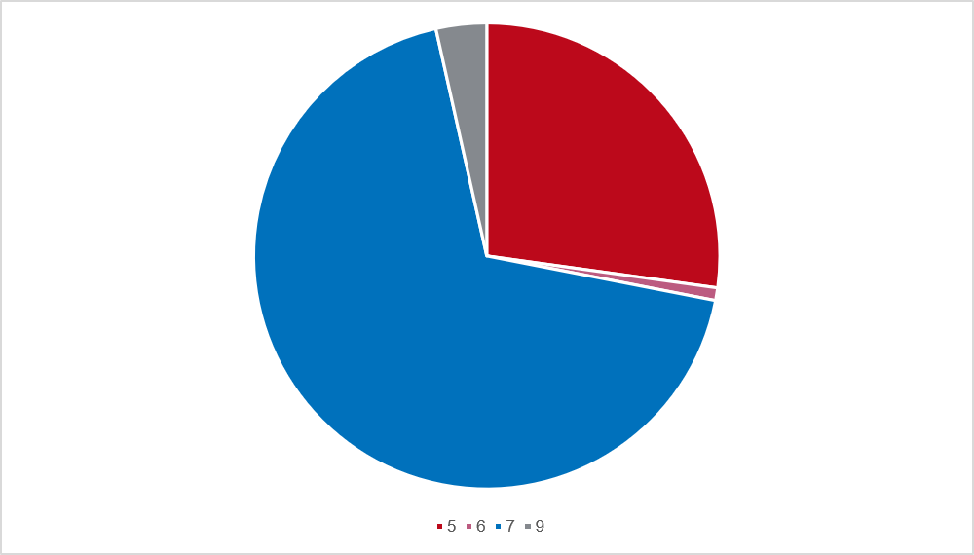
Graf 8 Zastupitelstva zvolená v nových volbách podle počtu členů ve volebním období 2022–2026

